Лист1
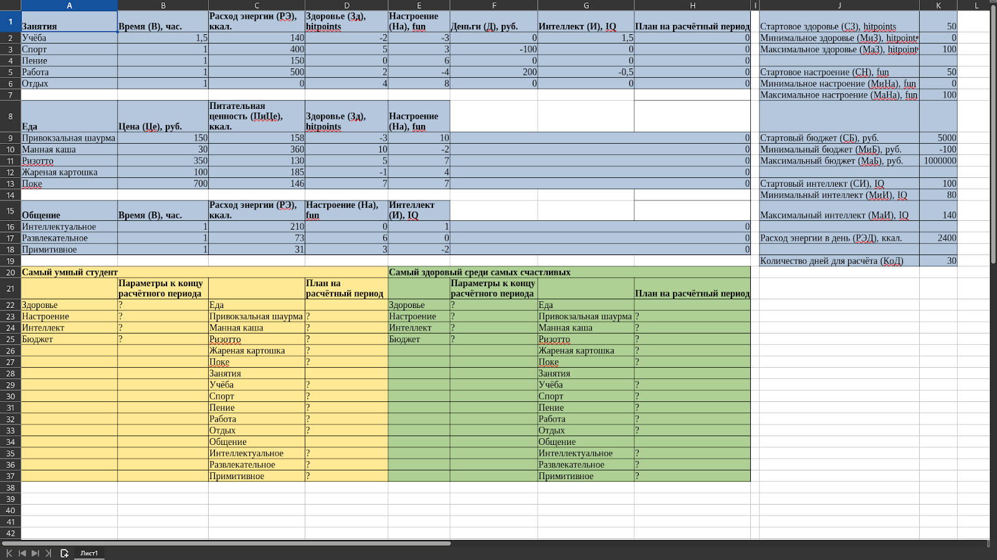
2022-01-01 | дата начала года

 |  |  | 1-я часть |  |  |  | 2-я часть |  |  |  | 3-я часть |  |  |  | 4-я часть |  |  |  | Всего дней
Сотрудник | Должность | Начало года | Столбец1 | Дата начала1 | Продолжи- тельность1, дней | Дата конца1 | Столбец2 | Дата начала2 | Продолжи- тельность2, дней | Дата конца2 | Столбец6 | Дата начала3 | Продолжи- тельность3, дней | Дата конца3 | Столбец10 | Дата начала4 | Продолжи- тельность4, дней | Дата конца4 | Положе- но за год | Израсхо- довано | Оста- лось
Сотрудник 1 |  | 2022-01-01 | 2 | 2022-01-02 | 10 | 2022-01-18 | 31 | 2022-02-19 | 10 | 29.02.2022 | #VALUE! | 2022-05-01 | 5 | 2022-05-06 | #VALUE! | 2022-11-06 | 5 | 2022-11-10 | 28 | 30 | -2
Сотрудник 2 |  | 2022-01-01 | -44561 |  |  |  |  |  |  |  |  |  |  |  |  |  |  |  | 28 | 0 | 28
Сотрудник 3 |  | 2022-01-01 | -44561 |  |  |  |  |  |  |  |  |  |  |  |  |  |  |  | 28 | 0 | 28
Сотрудник 4 |  | 2022-01-01 | -44561 |  |  |  |  |  |  |  |  |  |  |  |  |  |  |  | 28 | 0 | 28
Сотрудник 5 |  | 2022-01-01 | -44561 |  |  |  |  |  |  |  |  |  |  |  |  |  |  |  | 28 | 0 | 28
Сотрудник 6 |  | 2022-01-01 | -44561 |  |  |  |  |  |  |  |  |  |  |  |  |  |  |  | 28 | 0 | 28
Сотрудник 7 |  | 2022-01-01 | -44561 |  |  |  |  |  |  |  |  |  |  |  |  |  |  |  | 28 | 0 | 28
Сотрудник 8 |  | 2022-01-01 | -44561 |  |  |  |  |  |  |  |  |  |  |  |  |  |  |  | 28 | 0 | 28
 |  | 2022-01-01 | -44561 |  |  | -1 |  |  |  | -1 |  |  |  | -1 |  |  |  | -1 |  | 0 | 0

